账号信息
名称 | 公网IP | 内网IP | 账号 | 密码 | 网址 | 备注 |  |  | 腾讯云 |  |  | centos7 |  | windows
网易邮箱&微软账号&office账号 |  |  | SailDF@163.com | a~01 | 授权 a~0 |  |  |  | Jenkins |  |  | 25 | ansible | 自动化 | jdk | tomcat | Jenkins
QQ邮箱 |  |  |  | admin |  |  |  |  | 个人简历 | Nginx | 定时任务 | 26 | node1 |  | python3 | selenium3 | pychram
github |  |  | saildf | a~01 |  |  |  |  | Tomcat |  |  | 27 | node2 | 性能 |  | jmeter | loadrunner
腾讯云服务器 | 49.235.205.59 | 192.168.0.174 | root | admin.c0c0 | 续费 | jenkins | 1核2gb | node | 云服务器 |  |  | 28 | node3
华为云服务器 | 122.112.252.204 |  | root | admin.c0c0 | 续费 | gitlab | 2核4gb | ansible |  |  |  |  |  | 接口 |  | postman
腾讯云--Jenkins | 49.235.205.59:8080 |  | admin | admin.c0c0
腾讯云--tomcat | 49.235.205.59:8088
百度云一个月 |  |  | 15844249570 | sdz198517
v380 |  |  | 30002856 | wdf手机号
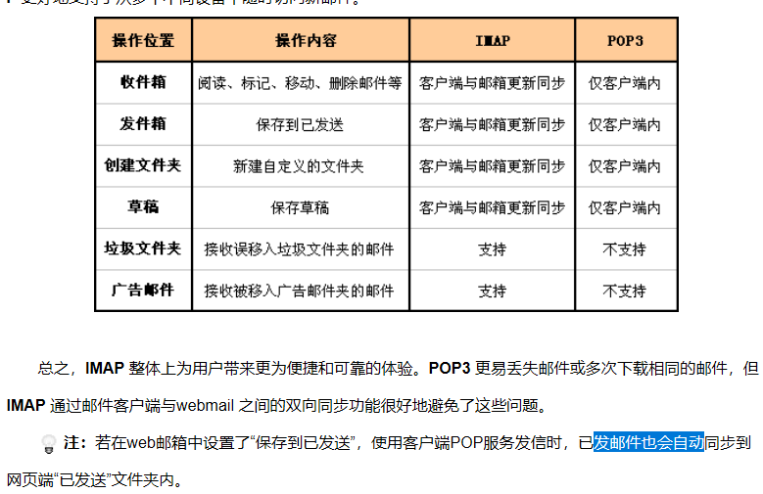
学号
包图网素材下载 | 6295405 | 245245 |  |  | www.baidule.com/
上海公积金 |  |  | wangdafa113
office 365 专业增强版 |  |  | Aj917@365svip.club | admin.c0c0 | https://www.lanzous.com/i62mi7a

 |  |  | msyh.ttc

